Sheet1
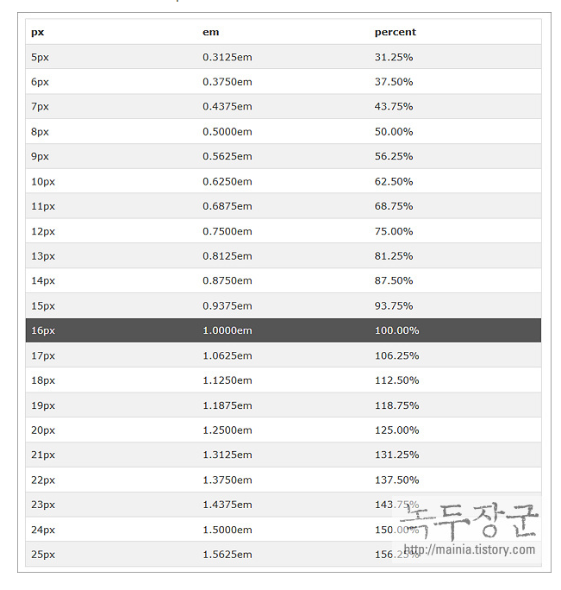
px rem으로 계산 |  | https://nekocalc.com/px-to-rem-converter

px사이즈 * 8(현재폰트기준) / 10(이전폰트기준)
10px(62.5%) | 8px (50%) | 7px(43.75%) | 6px(37.5%)
200 | 160 |  | 120
160 | 128
100 | 80
80 | 64
60 | 48
40 | 32
30 | 24 |  | 18

html,body | font-size: 62.5% | font-size: 10px | font-size:1rem

